スクリーニング
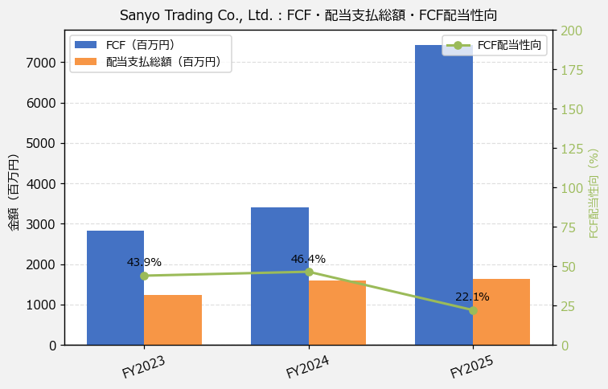
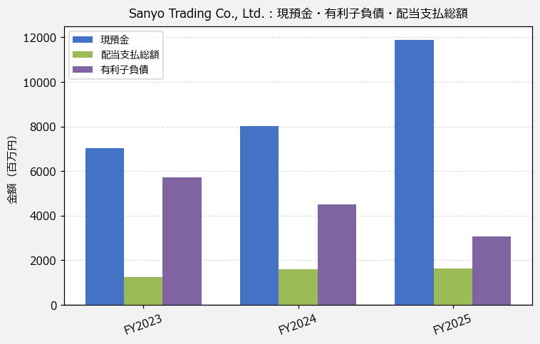
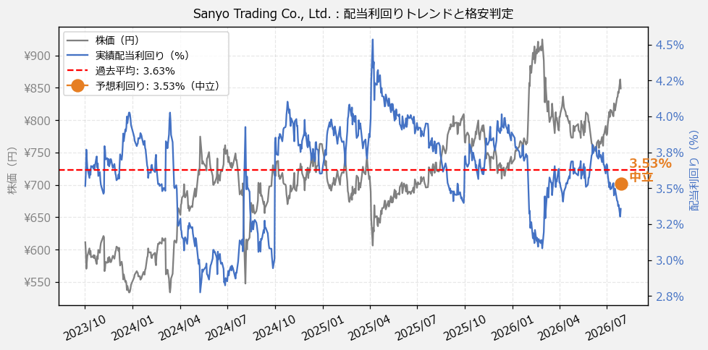
Sanyo Trading Co., Ltd.（3176） 財務スクリーニング 2026/07/28

現在株価（円） | ¥849
予想DPS（円） | ¥30
予想配当利回り | 3.53%

指標 | FY2023 | FY2024 | FY2025 | CAGR（3年）
EPS（円） | 83.00 | 90.32 | 80.06 | -1.8%
DPS実績（円） | 21.50 | 27.50 | 28.50 | +15.1%
EPS配当性向[%] | 25.9 | 30.4 | 35.6 | —
FCF（百万円） | 2,818.8 | 3,411.6 | 7,430.8 | +62.4%
FCF配当性向[%] | 43.9 | 46.4 | 22.1 | —
有利子負債（百万円） | 5,715.1 | 4,508.3 | 3,060.4 | -26.8%
現預金（百万円） | 7,031.0 | 8,007.0 | 11,897.0 | +30.1%
ネットキャッシュ（百万円） | 1,315.9 | 3,498.7 | 8,836.6 | +159.1%
グロス配当余裕[年] | 5.7 | 5.1 | 7.2 | —
ネット配当余裕[年] | 1.1 | 2.2 | 5.4 | —

【短信入力】
現預金（百万円） | 7,031.0 | 8,007.0 | 11,897.0
配当支払総額（百万円） | 1,237.0 | 1,583.0 | 1,642.0

